Form
priority | Tanggal | Jaringan | module | action | identity | Issue | Negatif test | hasil yang di harapkan | Hasil existing | pass/fail | note tambahan
low | 25/01/2022 | Luar | Login | Login | Login 1 | - | - | Login ke aplikasi jaki | 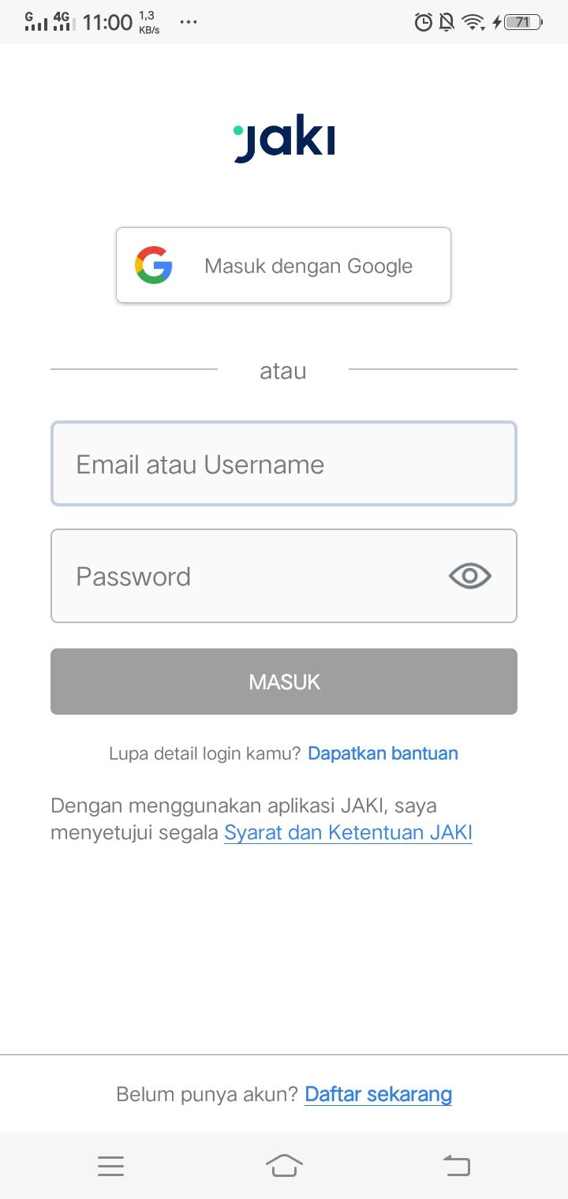 | pass
 |  |  |  |  |  |  |  |  | 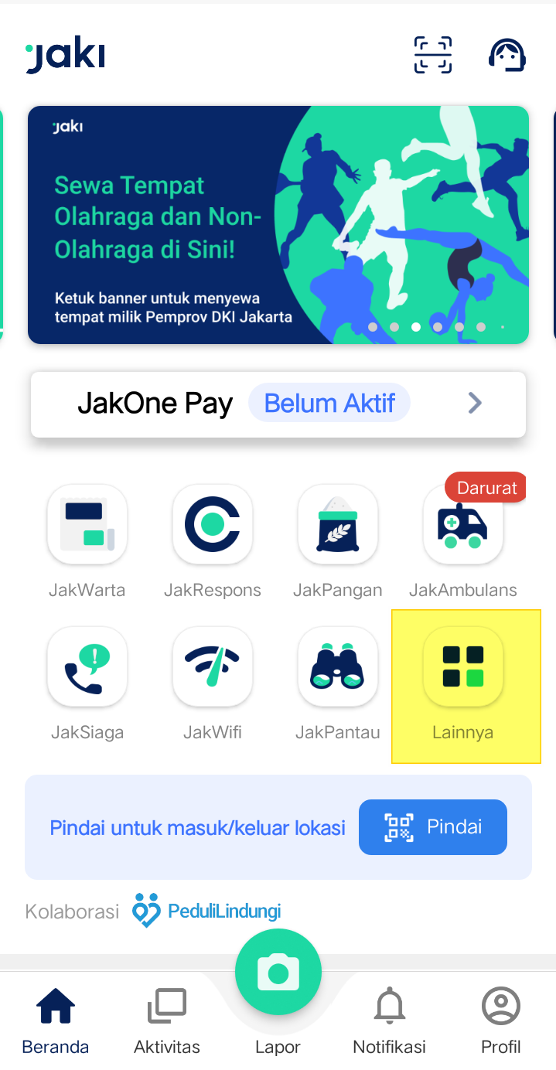
 |  |  |  |  |  |  |  |  | 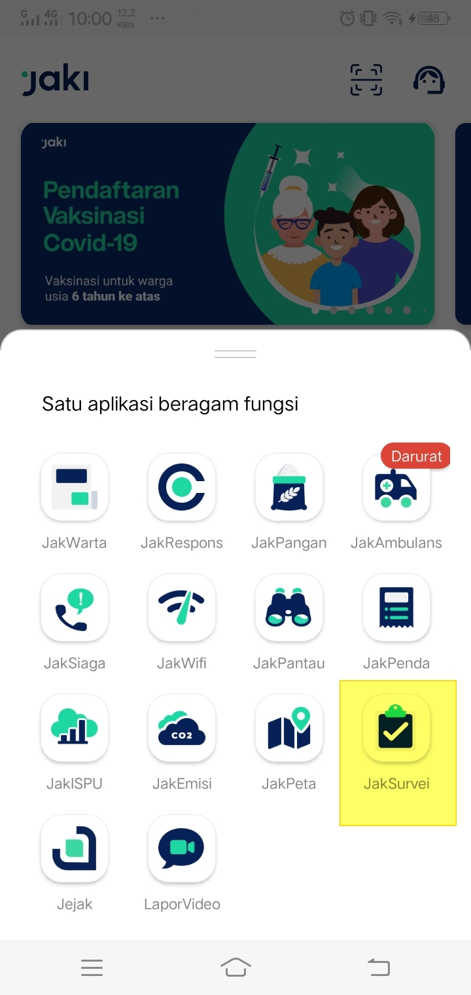
low | 25/01/2022 | Luar | Menu Survei | klik | Menu 1 | - | - | - | 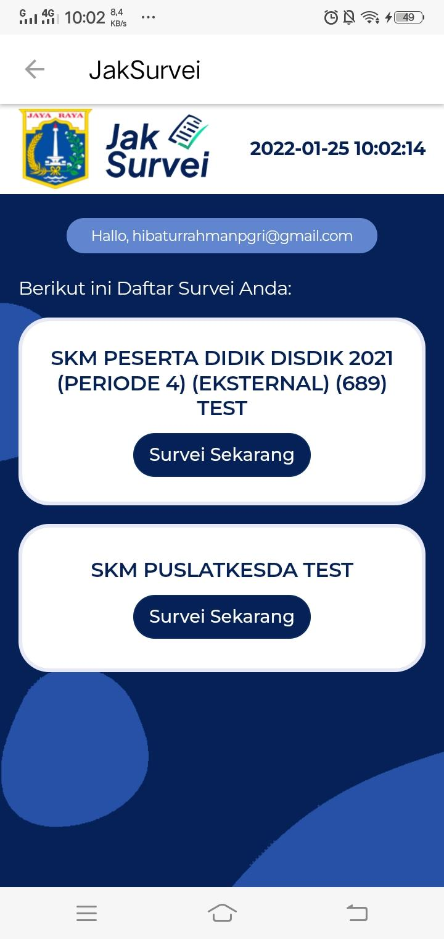 | pass | Jika terdapat survei untuk user akan muncul judul survei
low | 1/25/2022 | Luar | Menu Survei | tampilan | Header 2 | - | - | - | 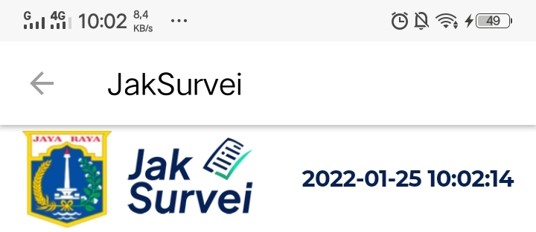 | pass | tampil logo jaksurvei dan tanggal mengisi
low | 1/25/2022 | Luar | Menu Survei | tampilan | email user 2 | - | - | - |  | pass | tampil email dari user, untuk memastikan
low | 1/25/2022 | Luar | Menu Survei | tampilan & klik | List Survei 2 | - | - | - | 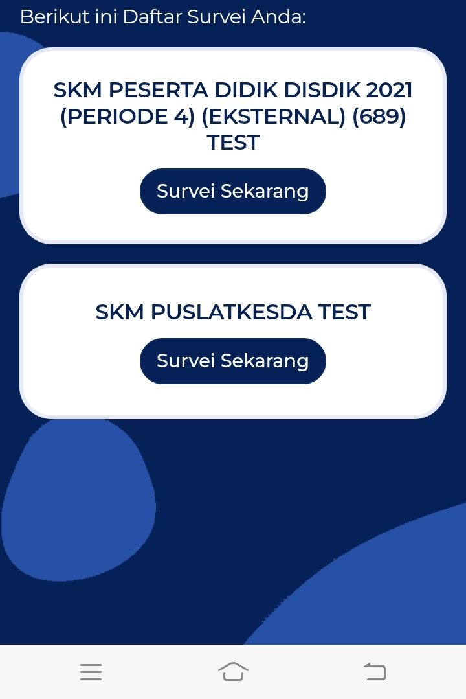 | pass | -kepada user yang mendapat bagian survei tampil list survei -button Survei Sekarang bisa digunakan
low | 1/25/2022 | Luar | Menu Survei | tampilan | List Survei 2 | - | - | - | 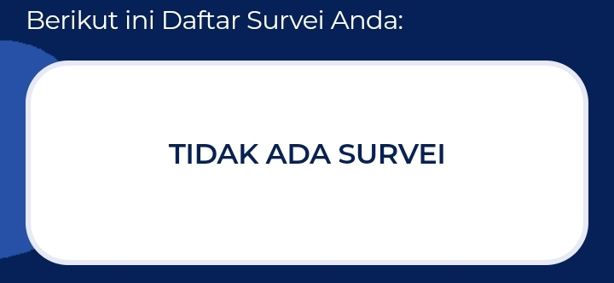 | pass | user tidak ada survei, tampilan "TIDAK ADA SURVEI"
low | 1/25/2022 | Luar | Menu Survei | tampilan | Jaksurvei 3 | - | - | - | 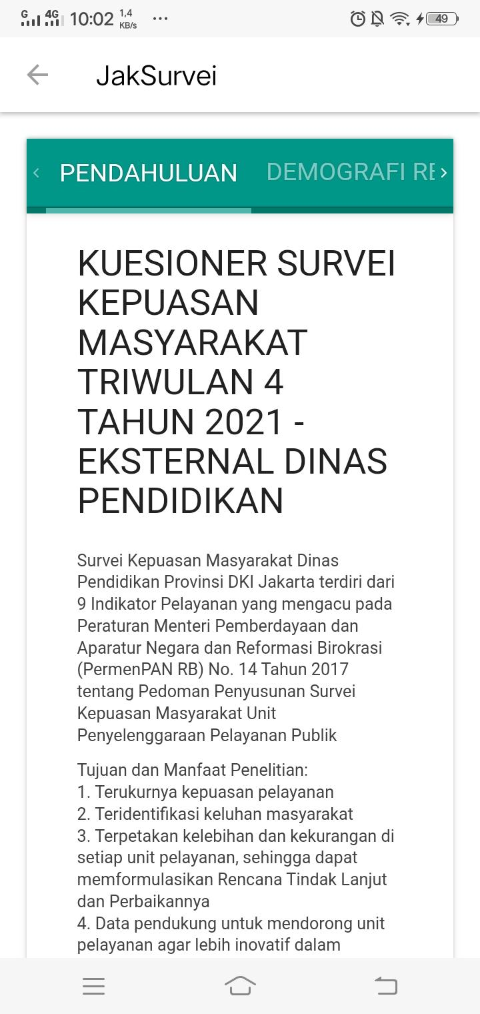 | pass | masuk ke survei kuesioner yang di pilih dengan framework jaksurvei
low | 1/25/2022 | Luar | Menu Survei | klik | button as jaksurvei 4 | - | - | - | 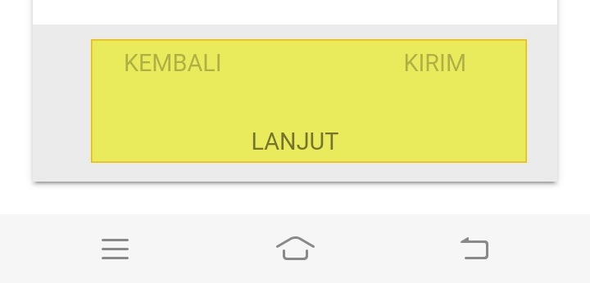 | pass | 3 button bisa digunakan
low | 1/25/2022 | Luar | Menu Survei | Tampilan | sucess submit 5 | - | - | - | 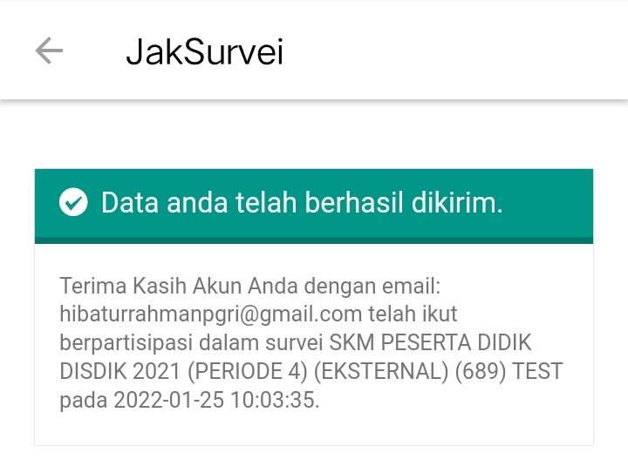 | pass | submissions terlihat
low | 1/25/2022 | Luar | Menu Survei | submit | Limesurvei Token 3 | - | - | - | 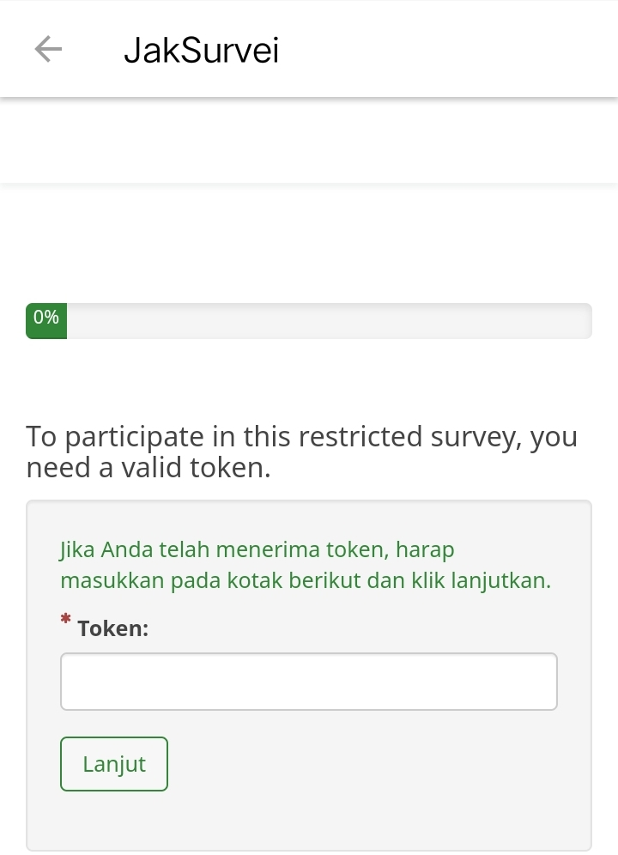 | pass | halaman meminta token, pengisian dan button lanjut berfungsi
low | 1/25/2022 | Luar | Menu Survei | Tampilan | Limesurvei 3 | - | - | - | 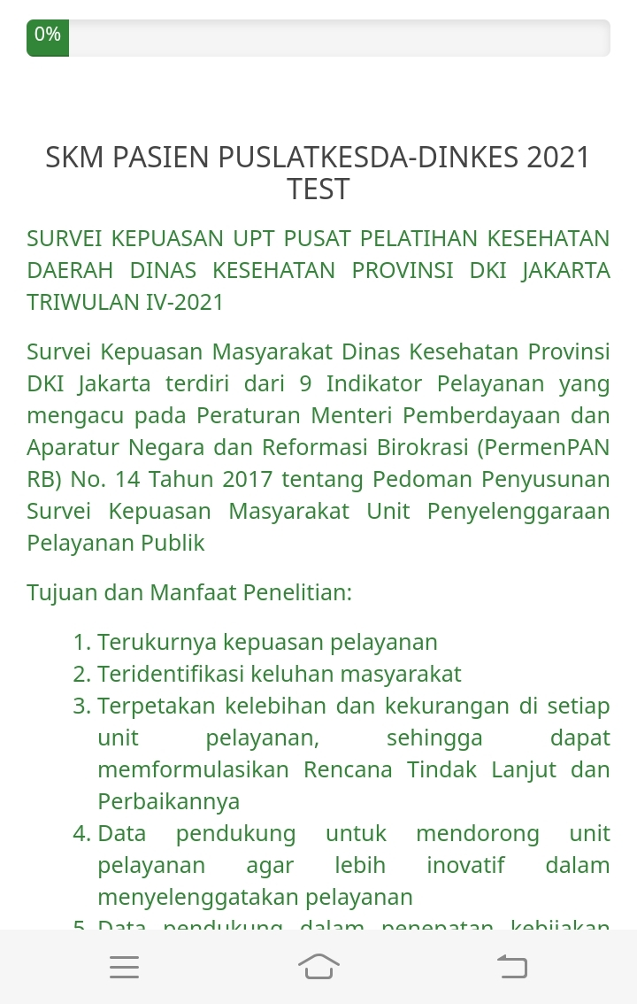 | pass | sudah masuk ke survei dengan tipe limesurvei
low | 1/25/2022 | Luar | Menu Survei | klik | button as limesurvei 4 | - | - | - |  | pass | button berfungsi
low | 1/25/2022 | Luar | Menu Survei | Tampilan | sucess submit 5 | - | - | - |  | pass | teks sukses submit tampil

